Sheet1
角色点击动画
RoleClickAni:se
从下列中选一个
ShowIdle_Z1
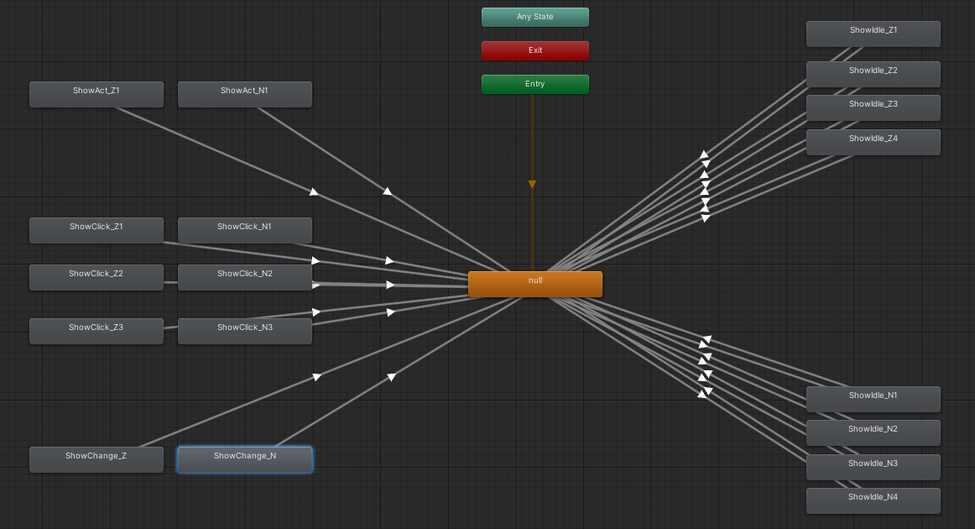
ShowIdle_Z2
ShowIdle_Z3
ShowIdle_Z4
ShowIdle_N1
ShowIdle_N2
ShowIdle_N3
ShowIdle_N4
ShowAct_Z1
ShowAct_N1
ShowClick_Z1
ShowClick_Z2
ShowClick_Z3
ShowClick_N1
ShowClick_N2
ShowClick_N3
ShowChange_Z
ShowChange_N

